Hoja1
TEMA | PREGUNTA | RESPUESTA | JUSTIFICACIÓN
Tamaño de dataset | ¿Cuántas filas y columnas tiene? | 117 filas y 13 columnas | df_pandas=pd.read_csv("/kaggle/input/cybersecurity-incidents-dataset/LossFromNetCrime.csv") print(f"Tamaño del dataset: {df_pandas.shape[0]} filas y {df_pandas.shape[1]} columnas")
 | ¿Es suficiente para el análisis? | Si | Se realiza una grafica con el analisis de las perdidas totales y los errores cometidos a traves de los años # Plot the total number of complaints and losses over the years anios = ['2019', '2020', '2021', '2022', '2023', '2024'] complaints_cols = [f'{anio}_Complaints' for anio in anios] columnasdeperdida = [f'{anio}_Losses' for anio in anios] # Sum complaints and losses for each year total_complaints = df[complaints_cols].sum() perdidastotales = df[columnasdeperdida].sum() # Plot plt.figure(figsize=(12, 6)) sns.lineplot(x=anios, y=total_complaints, marker='o', label='Errores') sns.lineplot(x=anios, y=perdidastotales, marker='o', label='Perdidas') plt.title('Errores Totales y Perdidas sobre los anios') plt.xlabel('Year') plt.ylabel('Count') plt.legend() plt.show() | 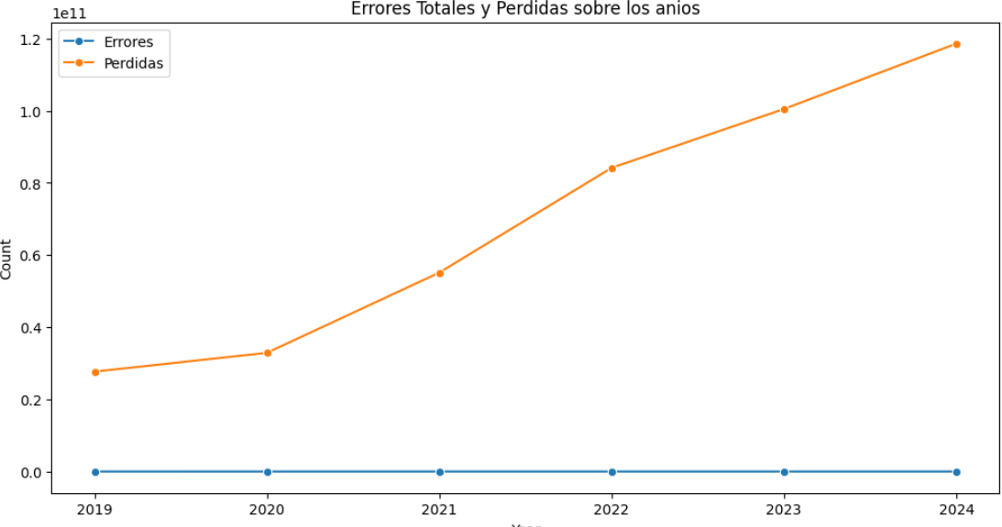
formato de los datos | ¿Está en CSV, JSON, SQL u otro formato? | .CSV | Se indica que esta en formato .CSV
 | ¿Es fácil de procesar? | Con las librerias dask y pandas y matplotlib.pyplot, la información se procesa
Etiquetado | ¿Los datos tienen etiquetas claras? | Si
 | ¿Hay valores faltantes o datos inconsistentes? | si, existen 12 columnas con valos null | #Verificar datos vacios df = pd.read_csv("/kaggle/input/cybersecurity-incidents-dataset/LossFromNetCrime.csv", index_col=0) display(df.info())
Fuente y Credibilidad | ¿Quién creó el dataset? | huzpsb Student at WHU Wuhan, Hubei, China Joined 2 years ago · last seen 6 days ago | Se unió hace 2 años y la última visita es hace 6 dias
 | ¿Está bien documentado? | Si | En el git esta toda la informacion y el la colaboracion se encuentra el analisis completo y la prediccion

